TAXA DE OCUP. RECUR.
JUlHO.2026
 | OCUPAÇÃO DO CENTRO DE TRABALHO (HRs Prevst.)
 | CÓD | CENTRO DE TRABALHO | CAPACIDADE MÊS (Hrs) | OCUPAÇÃO (Hrs) | % de OCUPAÇÃO |  | mar | abr | mai | jun | jul | ago | set | out | nov | dez
MONTAGEM (MONTAGEM DE MOENDA) - [89] | 328 | TORNO HORIZ. UNIVERSAL POREBA 1600 X 6000 - [328] | 176.0 | 0.0 | [PREVENTIVA PROGRAMADA (30/03 a 04/07)] | TAXA DE OCUPAÇÃO DOS RECURSOS | 0.7% | 0.0% | 0.0% | 0.0% | 0.0% | 0.0% | 0.0% | 0.0% | 0.0% | 0.0%
 | 106 | PLAINA DE MESA POREBA - [106] | 176.0 | 340.9 | 193.70%
FORNO AQUECIMENTO CAMISAS (DRAGÃOZINHO) - [194] | 496 | TORNO VERTICAL SCHIESS (DIÂMETRO 8000 - TVG) - [496] | 176.0 | 134.0 | 76.14%
FORNO AQUECIMENTO MOENDA HORIZONTAL - [100] | 560 | FRESA DROPP HEINN - [560] | 352.0 | 283.5 | 80.54%
FORNO AQUECIMENTO MOENDA VERTICAL - [101] | 493 | MAND. TOS WHN(Q) - [493] | 196.0 | 84.0 | 42.86%
OXI - CORTE - [611] | 395 | TORNO VERT. SCHIESS KZ-200 2000 - [395] | 352.0 | 321.0 | 91.19%
 | 610 | FRESADORA HEYLIGENTASDE - [610] | 352.0 | 173.4 | 49.26%
 | 210 | MANDRILH. SCHIESS A.G. FB 28 / 16 - [210] | 176.0 | 68.0 | 38.64%
 | 600 | CELULA DE SOLDA P/ CAMISA - BASE E LATERAL - [600] | 352.0 | 101.2 | 28.76%
 | 123 | TORNO VERT. LOIS SOEST - [123] | 352.0 | 150.0 | 42.60%
 | 112 | FURADEIRA RADIAL HCP - [112] | 176.0 | 65.0 | 36.95%
 | 107 | PLAINA DE MESA INGERSOL - [107] | 176.0 | 97.2 | 55.23%
 | 151 | MANDRILH. FISHER MILL - [151] | 176.0 | 48.6 | 27.61%
 | 602 | CELULA DE SOLDA P/ CAMISA - PICOTE MANUAL - [602] | 352.0 | 75.8 | 21.54%
 | 124 | TORNO VERT. WEBSTER BENNETT - [124] | 176.0 | 145.1 | 82.47%
 | 285 | TORNO VERT. TITAN SC4000 - [285] | 176.0 | 0.0 | 0.00%
 | 613 | FURADEIRA SKODA - [613] | 440.0 | 72.0 | 16.36%
 | 433 | MANDRILH. SCHARMANM FB-125 - [433] | 352.0 | 106.6 | 30.29%
 | 544 | CELULA DE SOLDA P/ CAMISA - CHAPISCO - [544] | 352.0 | 19.2 | 5.46%
 | 327 | MANDRILH. SKODA 3500 X 4500 - [327] | 352.0 | 74.9 | 21.27%
 | 84 | SOLDA - [84] | 528.0 | 0.0 | 0.00%
 | 561 | TORNO HORIZONTAL NILES - [561] | 176.0 | 21.0 | 11.94%
 | 117 | TORNO HORIZ. ZERBST FICHER TP-3000 - [117] | 352.0 | 15.1 | 4.30%
 | 489 | BROQUEADORA - [489] | 352.0 | 95.0 | 27.00%
 | 89 | MONTAGEM (MONTAGEM DE MOENDA) - [89] | 352.0 | 9.0 | 2.56%
 | 194 | FORNO AQUECIMENTO CAMISAS (DRAGÃOZINHO) - [194] | 528.0 | 1.6 | 0.31%
 | 74 | MONTAGEM (PREPARADOR DE PEÇA)-74 | 352.0 | 3.0 | 0.85%
 | 120 | TORNO HORIZ. TONANI TP-90 - [120] | 176.0 | 34.4 | 19.57%
 | 609 | TORNO H.KRAMATORSKY - [609] | 176.0 | 0.0 | 0.00%
 | 121 | TORNO HORIZ. TOS SKJ-85 - [121] | 176.0 | 0.0 | 0.00%
 | 91 | GRAFITAMENTO - [91] | 352.0 | 0.0 | 0.00%
 | 118 | TORNO HORIZ. ZERBST FICHER TP-4000 - [118] | 176.0 | 0.0 | 0.00%
 | 393 | TORNO HORIZ. PARALELO POREBA 12000 - [393] | 308.0 | 0.0 | 0.00%
 | 396 | TORNO VERT. TITAN SC-27 2500 - [396] | 176.0 | 0.0 | 0.00%
 | 126 | SERRA FITA RONEMAK MR800HVF | 176.0 | 0.0 | 0.00%
 | 284 | MANDRILH. WOTAN - [284] | 176.0 | 0.0 | 0.00%
 | 601 | CELULA DE SOLDA P/ CAMISA - BASE E LATERAL - [601] | 352.0 | 0.0 | 0.00%
 | 608 | CELULA DE SOLDA P/ CAMISA - PICOTE MANUAL - [608] | 352.0 | 0.0 | 0.00%
 | 545 | CELULA DE SOLDA P/ CAMISA - CHAPISCO - [545] | 352.0 | 0.0 | 0.00%
 | 617 | CELULA DE SOLDA P/ CAMISA - PICOTE MANUAL - [617] | 352.0 | 0.0 | 0.00%
 | 374 | PLAINA WALDRICH - [374] | 176.0 | 0.0 | 0.00%
 | 394 | TORNO HORIZ. TOS SU-125 - [394] | 176.0 | 0.0 | 0.00%
 | 113 | FURADEIRA RADIAL CSEPEL HUNGARY 264 - [113] | 176.0 | 17.7 | 10.03%
 | 490 | BROQUEADORA CNC (PROJ MORENO) - [490] | 176.0 | 0.0 | 0.00%
 | 105 | ARCO SUBMERSO DUPLO CABEÇOTE BAMBOZZI - [105] | 176.0 | 0.0 | 0.00%
 | 664 | ARCO SUBMERSO MULLER - SOLDA FLANGES - [664] | 176.0 | 0.0 | 0.00%
 | 166 | MAQUINA DE TRATAMENTO TERMICO SICORT (ALIVIO) - [166] | 528.0 | 0.0 | 0.00%
 | 620 | CELULA DE SOLDA P/ CAMISA - PICOTE MANUAL - [620] | 352.0 | 0.0 | 0.00%
 | 621 | CELULA DE SOLDA P/ CAMISA - PICOTE AUTOMATICO - [621] | 352.0 | 0.0 | 0.00%
 | 605 | CELULA DE SOLDA P/ CAMISA - LATERAL INOX - [605] | 352.0 | 0.0 | 0.00%
 | 606 | CELULA DE SOLDA P/ CAMISA - LATERAL INOX - [606] | 352.0 | 0.0 | 0.00%
 | 100 | FORNO AQUECIMENTO MOENDA HORIZONTAL - [100] | 528.0 | 0.0 | 0.00%
 | 101 | FORNO AQUECIMENTO MOENDA VERTICAL - [101] | 528.0 | 0.0 | 0.00%
 | 670 | FRESADORA OKADA CNC | 176.0 | 0.0 | 0.00%

 |  | Utilização CAP. INST. - (MECAL) | 16608.0 | 2873.5 | 17.30%

Curva "S"
CURVA "S" AVANÇO FÍSICO REFORMA ENTRESSAFRA ROLOS 26/27
 | Planejado | Avanço Real
6/27/2026 | 0% | 1%
6/28/2026 | 0% | 1%
6/29/2026 | 0% | 1%
6/30/2026 | 0% | 1%
7/1/2026 | 0% | 1%
7/2/2026 | 0% | 1%
7/3/2026 | 0% | 1%
7/4/2026 | 0% | 1%
7/5/2026 | 0% | 1%
7/6/2026 | 0% | 1%
7/7/2026 | 0% | 1%
7/8/2026 | 0% | 1%
7/9/2026 | 0% | 1%
7/10/2026 | 0% | 1%
7/11/2026 | 0% | 1%
7/12/2026 | 0% | 1%
7/13/2026 | 0% | 1%
7/14/2026 | 0% | 1%
7/15/2026 | 0% | 1%
7/16/2026 | 0% | 1%
7/17/2026 | 0% | 1%
7/18/2026 | 0% | 1%
7/19/2026 | 0% | 1%
7/20/2026 | 0% | 1%
7/21/2026 | 0% | 1%
7/22/2026 | 0% | 1%
7/23/2026 | 0% | 1%
7/24/2026 | 1% | 2%
7/25/2026 | 1% | 2%
7/26/2026 | 1% | 2%
7/27/2026 | 1% | 2%
7/28/2026 | 1% | 2%
7/29/2026 | 1% | 2%
7/30/2026 | 2% | 2%
7/31/2026 | 2% | 2%
8/1/2026 | 2% | 2%
8/2/2026 | 2% | 2%
8/3/2026 | 3% | 3%
8/4/2026 | 3% | 3%
8/5/2026 | 3% | 3%
8/6/2026 | 3% | 3%
8/7/2026 | 3% | 3%
8/8/2026 | 3% | 3%
8/9/2026 | 4% | 3%
8/10/2026 | 4% | 3%
8/11/2026 | 4% | 3%
8/12/2026 | 4%
8/13/2026 | 4%
8/14/2026 | 4%
8/15/2026 | 5%
...

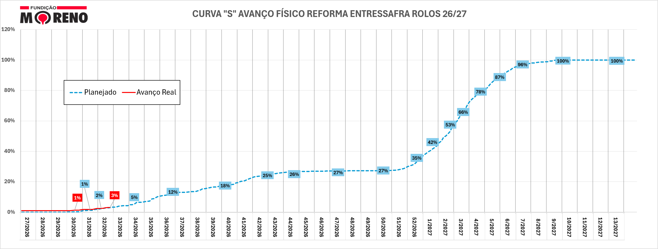
07/08/2026 Sexta-Feira

